Thong tin ung vien
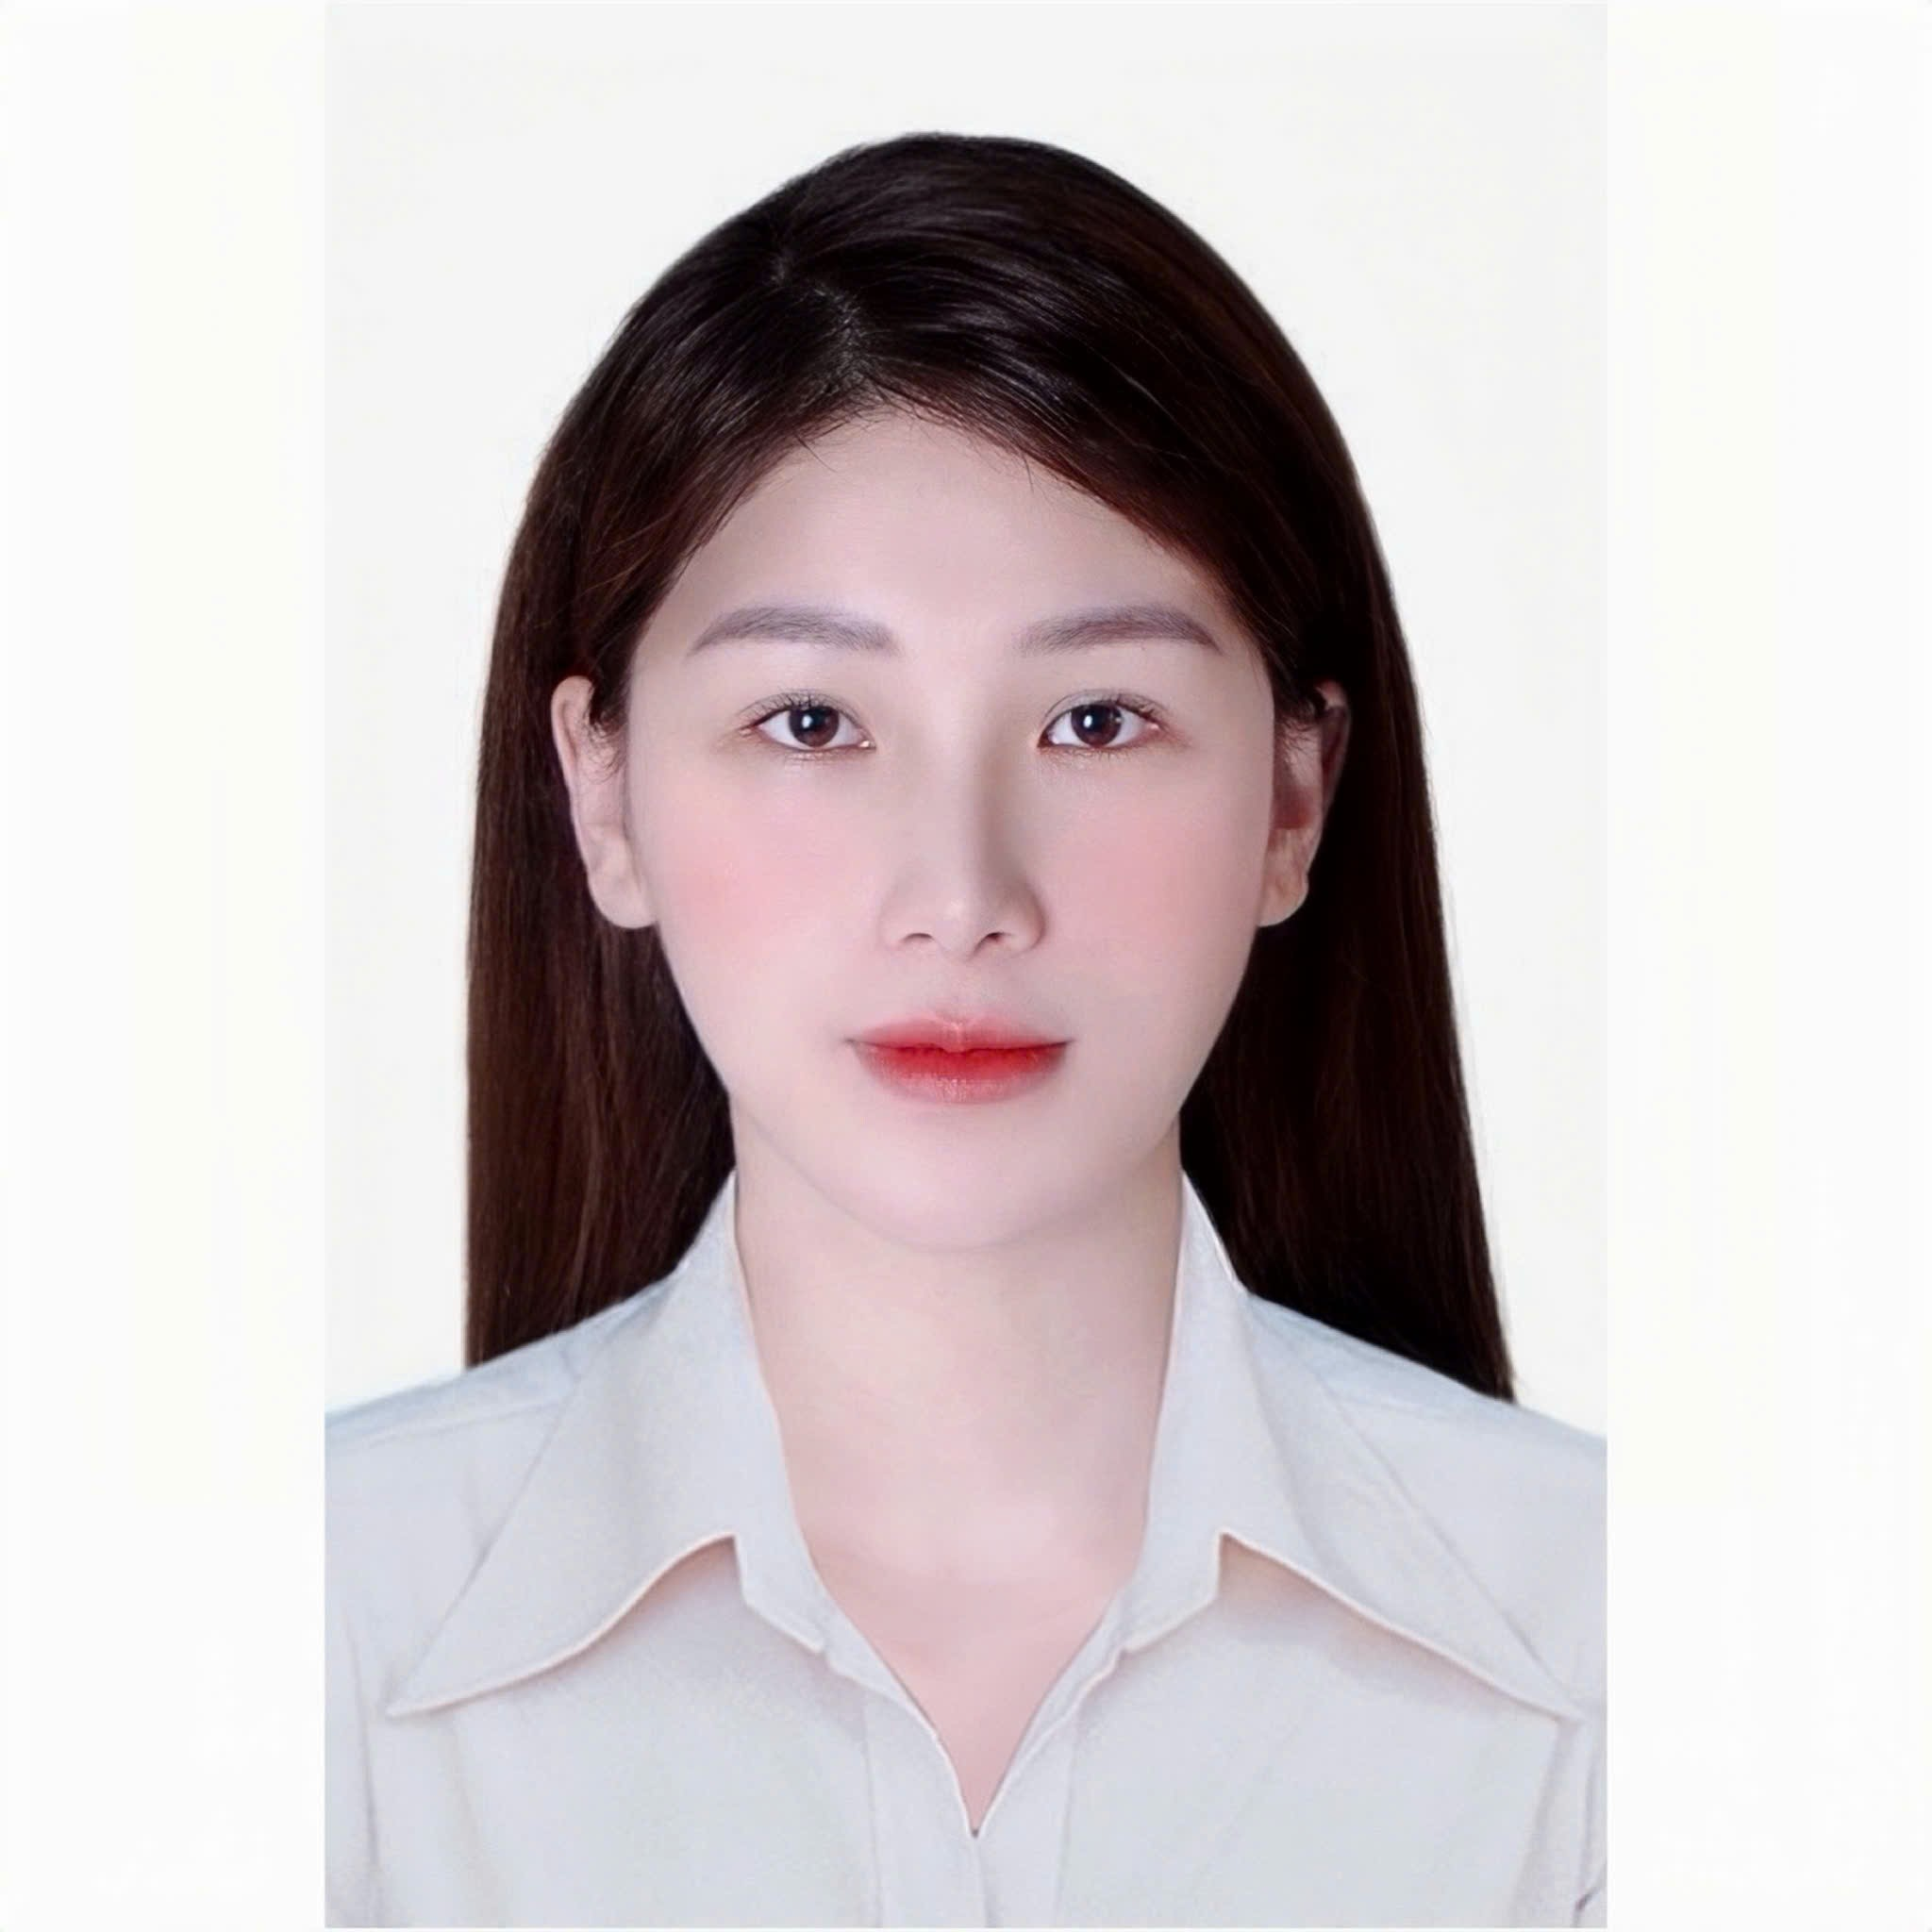
 |  |  |  |  |  |  |  |  |  |  |  |  |  |  |  |  |  |  |  |  |  | Ảnh thẻ 3x4 (cm) (Chèn ảnh)

 |  |  |  |  |  |  |  |  |  |  | THÔNG TIN ỨNG VIÊN
 |  |  |  |  |  |  |  |  |  |  |  |  |  |  |  |  |  |  |  | potrait

 | Hướng dẫn ứng viên:
 | 1. Điền đầy đủ thông tin vào các ô tương ứng bằng tiếng Việt có dấu
 | 2. Đăng nhập hệ thống ứng tuyển online của TNTalent tại http://jobs.tntalent.vn và đính kèm hồ sơ đã được điền đầy đủ thông tin này

 | - Lưu ý 1: KHÔNG thêm bớt dòng, cột hoặc làm thay đổi định dạng của biểu mẫu này - Lưu ý 2: Những trường có dấu * là trường thông tin bắt buộc phải nhập dữ liệu

 | 1. Vị trị ứng tuyển (Ưu tiên 1): *

 | 2. Vị trị ứng tuyển (Ưu tiên 2):

Position applied for | 3. Biết thông tin tuyển dụng qua kênh nào: * |  |  |  |  |  | Khác |  |  |  |  |  |  | 5. Địa điểm làm việc mong muốn: * |  |  |  |  |  |  | TP HCM

Position applied for | 4. Nếu chọn "Khác" xin ghi rõ nguồn này: |  |  |  |  |  |  |  |  |  |  |  |  | 6. Thu nhập mong muốn: |  |  |  |  |  |  |  |  |  | VNĐ

 | I. THÔNG TIN CÁ NHÂN

 | 1. Họ và tên: * |  |  | Phan Thị Minh Tâm |  |  |  |  |  |  |  | 12. Dân tộc:

 | 2. Ngày sinh: * |  |  | 29 | 11 |  |  | 1997 |  |  |  | 13. Tôn giáo:

 | 3. Nơi sinh: |  |  | Nghệ An |  |  |  |  |  |  |  | 14. Tình trạng hôn nhân:

 | 4. Giới tính: * |  |  | Nữ |  |  |  |  |  |  |  | 15. Chiều cao/ Cân nặng * |  |  |  |  |  | 165 |  |  |  | 55

 | 5. Số CMND/Căn cước: * |  |  | 040197024580 |  |  |  |  |  |  |  | 16. Hộ khẩu thường trú: * |  |  |  |  |  | 32 Thủy Lợi

 | 6. Ngày cấp: * |  |  | 02 | 11 |  |  | 2022 |  |  |  |  | Tỉnh/Thành phố: * |  |  |  |  | TP HCM

 | 7. Nơi cấp: * |  |  | Nghệ An |  |  |  |  |  |  |  |  | Quận/Huyện: * |  |  |  |  | Thành phố Thủ Đức

 | 8. Điện thoại di động: * |  |  | 0971355579 |  |  |  |  |  |  |  |  | Xã/Phường: * |  |  |  |  | Phường Phước Long A

 | 9. Trang mạng xã hội: |  |  |  |  |  |  |  |  |  |  | 17. Nơi ở hiện tại: * |  |  |  |  |  | 32 Thủy Lợi

 | 10. Email: * |  |  | mtamphan97@gmail.com |  |  |  |  |  |  |  |  | Tỉnh/Thành phố: * |  |  |  |  | TP HCM

 | 11. Tình trạng tiêm Vaccine Covid-19: * |  |  | Đã tiêm 3 mũi Vaccine |  |  |  |  |  |  |  |  | Quận/Huyện: * |  |  |  |  | Thành phố Thủ Đức

 | Nếu chọn "Tạm hoãn tiêm" hoặc "Chống chỉ định tiêm" xin ghi rõ lý do: * |  |  |  |  |  |  |  |  |  |  |  | Xã/Phường: * |  |  |  |  | Phường Phước Long A

 | II. QUÁ TRÌNH ĐÀO TẠO
 | 1. Trình độ Học vấn/Bằng cấp (Nhập thông tin theo thứ tự từ cao nhất đến thấp hơn) *
 | TT | Từ tháng/năm |  | Đến tháng/năm |  | Tên trường |  |  |  |  |  | Chuyên ngành |  |  |  |  | Trình độ đào tạo |  |  | Hình thức đào tạo |  |  | Xếp loại/hạng
 | 1 | 2015 |  | 2019 |  | HUTECH - Đại học Công Nghệ TP.HCM |  |  |  |  |  | Quản Trị Kinh Doanh |  |  |  |  | Cử nhân/Đại học |  |  | Chính quy |  |  | Trung bình khá
 | 2 | 2013 |  | 2015 |  | Quốc học Vinh - Trường THPT Huỳnh Thúc Kháng |  |  |  |  |  | A1 |  |  |  |  | Phổ thông trung học |  |  | Chính quy |  |  | Khá
 | 3
 | 2. Các khóa đào tạo được cấp chứng chỉ chuyên môn tiêu chuẩn (Nếu là bằng IELTS, TOEFL hoặc TOEIC, vui lòng cho biết số điểm)
 | TT | Từ tháng/năm |  | Đến tháng/năm |  | Tên khóa học/Chứng chỉ |  |  |  |  |  |  |  |  |  |  | Trường đào tạo/Nơi cấp
 | 1 | 01/2019 |  | 02/1019 |  | Chứng Chỉ Tin học văn phòng Microsoft Office (Word, Excel, PowerPoint) |  |  |  |  |  |  |  |  |  |  | HUTECH - Đại học Công Nghệ TP.HCM
 | 2 | 09/2018 |  | 12/2018 |  | Tiếng Anh B1 |  |  |  |  |  |  |  |  |  |  | HUTECH - Đại học Công Nghệ TP.HCM
 | 3
 | 3. Thành tích đạt được (Học bổng, các giải thưởng, vị trí cán bộ lớp,...)
 | TT | Từ tháng/năm |  | Đến tháng/năm |  | Thành tích |  |  |  |  |  |  |  |  |  |  | Trường đào tạo/Nơi công nhận
 | 1
 | 2

 | III. KINH NGHIỆM LÀM VIỆC

 | Số năm kinh nghiệm trong lĩnh vực ngân hàng: * |  |  |  |  |  |  |  | 7 năm |  |  |  | Số năm kinh nghiệm trong lĩnh vực khác: *

 | Nơi làm việc gần đây nhất *

 | 1. Tên Công ty: * |  |  | Ngân hàng TMCP Nam Á |  |  |  |  |  |  |  |  |  |  |  |  | 2. Mức lương: |  |  |  |  |  |  | VNĐ

 | 3. Thời gian làm việc: * |  |  | Từ tháng: | 11 |  |  |  | Năm: | 2024 |  |  |  | Đến tháng: |  |  |  |  | Năm:

 | 4. Vị trí làm việc: * |  |  | CV Thúc đẩy kinh doanh & Quản trị hiệu suất |  |  |  |  |  |  |  |  |  | 5. Địa chỉ: * |  | Hội sở (201-203 CTM8, Phường Bàn Cờ, Tp.HCM)

 | 6. Mô tả công việc: * |  |  | - Triển khai và theo dõi kế hoạch kinh doanh kênh OneBank, phân tích hiệu suất và đề xuất giải pháp cải thiện. - Xây dựng và triển khai các chương trình thúc đẩy bán hàng nhận diện điểm giao dịch số, hỗ trợ đơn vị kinh doanh tăng hiệu quả hoạt động. - Phối hợp đào tạo và nâng cao năng lực bán hàng tại điểm, cải thiện hiệu suất vận hành. - Phân tích dữ liệu khách hàng, đề xuất chính sách chăm sóc và ưu đãi theo từng phân khúc. - Thu thập phản hồi từ kênh phân phối, đề xuất cải tiến sản phẩm và quy trình bán hàng.

 | Nơi làm việc trước đó (nếu có)

 | 1. Tên Công ty: * |  |  | Ngân hàng TMCP Việt Nam Thương Tín |  |  |  |  |  |  |  |  |  |  |  |  | 2. Mức lương: |  |  |  |  |  |  | VNĐ

 | 3. Thời gian làm việc: * |  |  | Từ tháng: | 12 |  |  |  | Năm: | 2022 |  |  |  | Đến tháng: |  | 10 |  |  | Năm: |  | 2024

 | 4. Vị trí làm việc: * |  |  | CV Kinh doanh Thẻ |  |  |  |  |  |  |  |  |  | 5. Địa chỉ: * |  | Hội Sở (62A CMT8, Phường 6, Xuân Hòa, Tp.HCM)

 | 6. Mô tả công việc: * |  |  | - Nghiên cứu thị trường, xây dựng và triển khai các chương trình sản phẩm thẻ và chăm sóc khách hàng. - Theo dõi và đánh giá hiệu quả kinh doanh các chương trình, đề xuất điều chỉnh nhằm tối ưu hiệu suất. - Tìm kiếm và phát triển đối tác (≥3 đối tác/tháng), mở rộng hệ sinh thái sản phẩm thẻ. - Soạn thảo, quản lý hồ sơ, hợp đồng hợp tác và kiểm soát chi phí liên quan. - Phối hợp triển khai các dự án sản phẩm mới, test chức năng và hỗ trợ vận hành. - Đào tạo, hỗ trợ đơn vị kinh doanh và theo dõi hiệu suất bán hàng theo khu vực.

 | Nơi làm việc trước đó (nếu có)

 | 1. Tên Công ty: * |  |  | Ngân hàng TMCP Á Châu |  |  |  |  |  |  |  |  |  |  |  |  | 2. Mức lương: |  |  |  |  |  |  | VNĐ

 | 3. Thời gian làm việc: * |  |  | Từ tháng: | 05 |  |  |  | Năm: | 2021 |  |  |  | Đến tháng: |  | 11 |  |  | Năm: |  | 2022

 | 4. Vị trí làm việc: * |  |  | CV Dịch vụ KHCN |  |  |  |  |  |  |  |  |  | 5. Địa chỉ: * |  | CN Sài Gòn (41 Mạc Đĩnh Chi, Phường Sài Gòn, Tp.HCM)

 | 6. Mô tả công việc: * |  |  | - Thực hiện nghiệp vụ tiền gửi: mở tài khoản, tiết kiệm, thanh toán và dịch vụ ngân hàng số. - Tư vấn, hỗ trợ và xử lý yêu cầu/khiếu nại của khách hàng trực tiếp và qua điện thoại. - Phát triển và chăm sóc khách hàng, hoàn thành KPIs kinh doanh (tài khoản, tiền gửi, thẻ, bảo hiểm). - Thực hiện telesales (tối đa 40 cuộc/ngày), thúc đẩy bán sản phẩm ngân hàng.

 | Trong trường hợp có nhiều hơn 03 nơi làm việc trước đó vui lòng cung cấp thông tin nơi làm việc thứ 4 trở đi tại ô dưới đây theo các thông tin sau: Thời gian làm việc, Tên công ty, Vị trí làm việc, Mức lương, Công việc chính đảm nhiệm

 | - Tên Công ty: Ngân hàng TMCP Á Châu. - Thời gian làm việc:05/2019 - 05/2021. - Vị trí: Giao dịch Viên. - Địa Chỉ: CN Phan Đăng Lưu (24B Phan Đăng Lưu, Phường Gia Định, Tp.HCM). - Mô tả công việc: + Thực hiện nghiệp vụ tiền gửi: mở tài khoản, tiết kiệm, thanh toán và dịch vụ ngân hàng số. + Tư vấn, hỗ trợ và xử lý yêu cầu/khiếu nại của khách hàng trực tiếp và qua điện thoại. + Phát triển và chăm sóc khách hàng, hoàn thành KPIs kinh doanh (tài khoản, tiền gửi, thẻ, bảo hiểm). + Thực hiện telesales (tối đa 40 cuộc/ngày), thúc đẩy bán sản phẩm ngân hàng.

 | IV. PHẨM CHẤT/KỸ NĂNG ĐẶC BIỆT (Nếu có)

 | - Kỹ năng chuyên môn: Phối hợp triển khai sản phẩm/Quản lý chương trình thúc đẩy bán/Quản lý hiệu suất kinh doanh. - Kỹ năng bổ trợ: Làm việc liên phòng ban/Giải quyết vấn đề

 | VI. KHEN THƯỞNG, KỶ LUẬT VÀ THÀNH TÍCH CÔNG VIỆC ĐẶC BIỆT (Nếu có)

 | - 06/2022: Top 3 Big Case Bảo hiểm Vùng. - Quý II/2022: Top 10 Chiến Binh Huy Động.

 | VII. THÔNG TIN GIA ĐÌNH (Bố, mẹ, vợ/chồng, con) *

 | TT | Họ và tên |  |  | Quan hệ |  |  |  | Năm sinh |  |  | Nghề nghiệp |  |  |  | Điện thoại |  |  | Địa chỉ
 | 1 | Phan Huy Bình |  |  | Bố |  |  |  | 1974 |  |  | Viên Chức |  |  |  | 0986 626 888 |  |  | Nghệ An
 | 2 | Đinh Thị Thiều Hoa |  |  | Mẹ |  |  |  | 1975 |  |  | Giáo Viên |  |  |  | 0968 525 999 |  |  | Nghệ An
 | 3
 | 4
 | 5
 | 6
 | 7

 | VIII. THÔNG TIN THAM VẤN
 | Theo các chính sách của Ngân hàng nhằm giúp nhân viên không rơi vào các tình huống xung đột về quyền lợi cá nhân, xin vui lòng trả lời các câu hỏi sau. Xin lưu ý rằng những vần đề có liên quan đến xung đột quyền lợi sẽ ảnh hưởng đến kết quả tuyển dụng
 | 1. Anh/Chị có bất kỳ người thân (Anh/Chị/Em/Họ hàng) hoặc bạn bè đang làm việc tại MSB không? Nếu có, xin vui lòng cho biết chi tiết:
 | Họ và tên: |  |  |  |  |  |  |  |  |  |  | Họ và tên:

 | Chức danh: |  |  |  |  |  |  |  |  |  |  | Chức danh:

 | Điện thoại: |  |  |  |  |  |  |  |  |  |  | Điện thoại:

 | Email: |  |  |  |  |  |  |  |  |  |  | Email:

 | Mối quan hệ: |  |  |  |  |  |  |  |  |  |  | Mối quan hệ:

 | 2. Anh/ Chị cho biết tên/địa chỉ/điện thoại liên lạc của ít nhất 02 người có thể cho ý kiến về nghề nghiệp và khả năng làm việc của Anh/Chị nhưng không có quan hệ thân *
 | Họ và tên: * |  | Phạm Hoài Phương |  |  |  |  |  |  |  |  | Họ và tên: * |  |  | Nguyễn Mai Nhật Xuân

 | Nơi công tác: * |  | Ngân hàng TMCP Á Châu |  |  |  |  |  |  |  |  | Nơi công tác: * |  |  | Ngân hàng Shinhan

 | Chức danh: * |  | Trưởng Bộ Phận |  |  |  |  |  |  |  |  | Chức danh: * |  |  | Trưởng Bộ Phận

 | Điện thoại: * |  | 0902631661 |  |  |  |  |  |  |  |  | Điện thoại: * |  |  | 0344373631

 | Email: * |  | phuonghp@gmail.com.vn |  |  |  |  |  |  |  |  | Email: * |  |  | Xuanmn78@gmail.com.vn

 | Mối quan hệ: * |  | Đồng Nghiệp cũ |  |  |  |  |  |  |  |  | Mối quan hệ: *

 | 3. Anh/chị đã từng tham dự thi tuyển/phỏng vấn tại MSB? * |  |  |  |  |  |  |  |  |  |  |  |  |  | Chưa từng

 | 4. Nếu "Đã từng" thì Anh/chị đã thi/phỏng vấn vào vị trí nào?

 | IX. CAM KẾT
 | Tôi xin cam đoan những thông tin cung cấp trên đây là chính xác và đúng sự thật. Tôi chấp nhận việc điều tra, thẩm tra đối với những thông tin về cá nhân, quá trình làm việc, tình hình tài chính, sức khỏe hoặc các vấn đề liên quan khác cần thiết để MSB ra quyết định tuyển dụng.

 |  |  |  |  |  |  |  |  |  | Chữ ký: *

 |  |  |  |  |  |  |  |  |  | Họ và tên: * |  |  |  | Phan Thị Minh Tâm

 |  |  |  |  |  |  |  |  |  | Ngày điền: * |  |  |  | 06 |  |  |  | 04 |  |  |  | 2026

